关系图
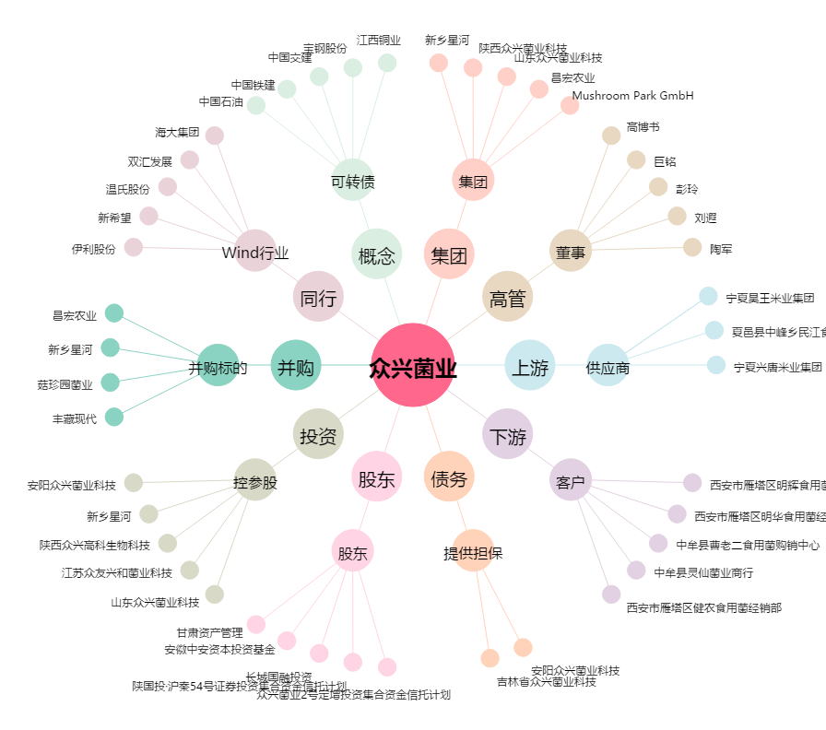
众兴菌业[002772.SZ] - 关系概览图

